Расчет ДУ
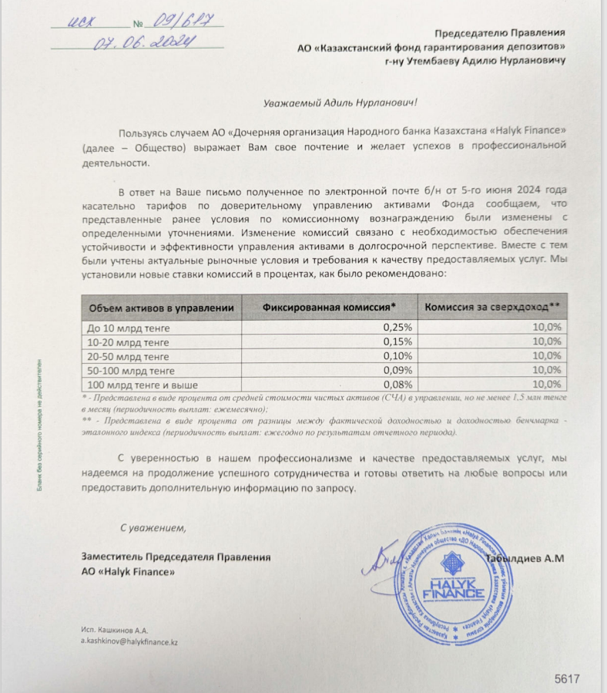
Средняя грязная | Сумма комиссий кроме ДУ | Месячная доля комиссии ДУ | Оплаченная комиссия ДУ за октябрь (без учета корректировки) | Фактическая комиссия за октябрь | Корректировка комиссии ДУ за октбярь | Комиссия ДУ за ноябрь | К оплате
55,143,048,785.2 | 1,977,502.69 | 4,135,728.66 | 4,080,981.04 | 4,080,973.35 | -7.69 | 4,135,270.17 | 4,135,262.48

